プレス棟
工程レイアウト図： | プレス加工品（炭化水素処理 エンボス仕様） |  | コントロールプラン番号： | HH-5008
 |  |  | 文書番号： | HH-5308 | Rev. | 0

検査工程へ
 |  | 温水工場 プレス棟
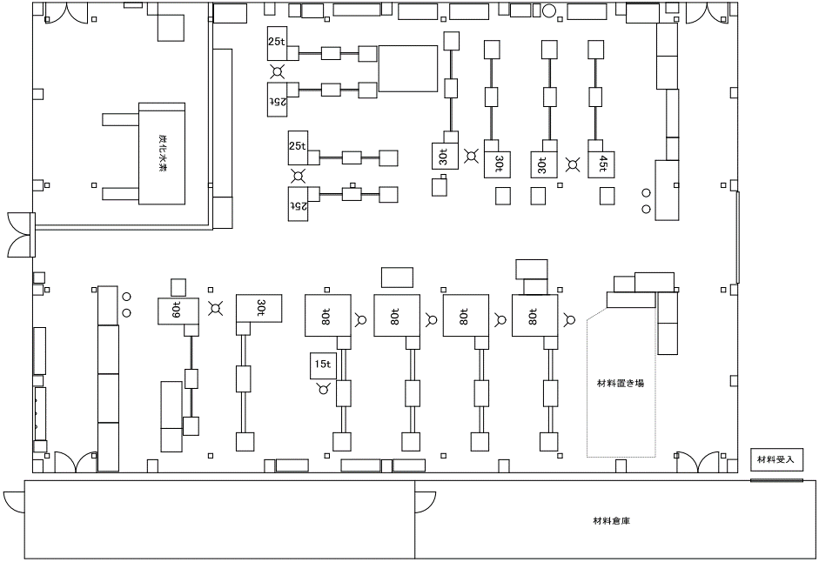

⑪

⑩

⑦⑧⑨

⑥

②③④⑤

①

金型棟2F

工程レイアウト図： |  | プレス加工品（炭化水素処理 エンボス仕様） | コントロールプラン番号： | HH-5008
 |  |  | 文書番号： | HH-5308 | Rev. | 0

 | 温水工場 金型棟2階

⑰

エンボス挿入工程より

⑮
⑫

⑬

エンボス挿入工程へ
炭化水素処理工程より

東棟2F(補材C)
工程レイアウト図： |  | プレス加工品（炭化水素処理 エンボス仕様） | コントロールプラン番号： | HH-5008
 |  |  | 文書番号： | HH-5308 | Rev. | 0

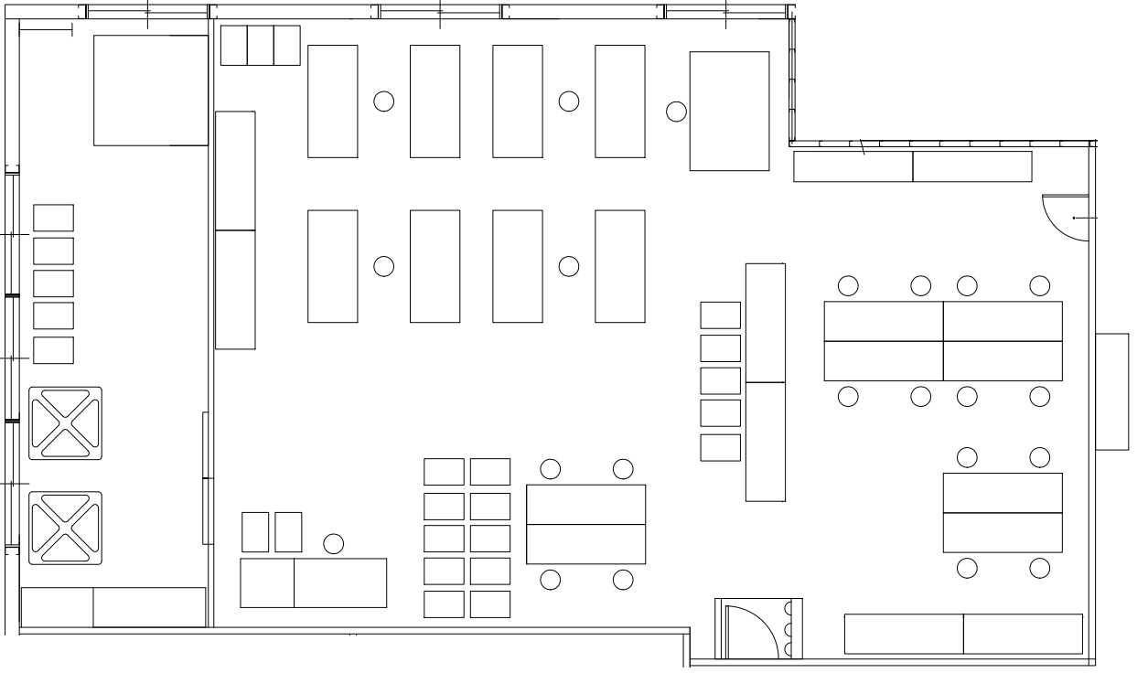
 | 温水工場 東棟2階

検査工程

⑫
⑮

⑯
⑰

⑬
⑱

東棟2F(WP_MHV_Busbar)
工程レイアウト図： |  | プレス加工品（炭化水素処理 エンボス仕様） | コントロールプラン番号： | HH-5008
 |  |  | 文書番号： | HH-5308 | Rev. | 0

 | 温水工場 東棟2階

外観検査工程より
検査工程

⑫

⑯
⑰

⑬
⑱

⑭

